상품제안서
캔버스 프리미엄 3포켓 앞치마, 원피스 방수 빅포켓 꽃집 공방 카페 주방 앞치마 | 상품코드: F28291

 |  |  |  |  |  |  | 02-412-0044 | www.easy1.co.kr
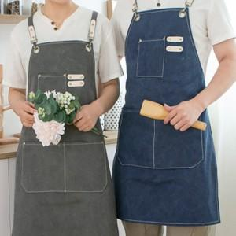

【상세/제작정보】

【인쇄/포장옵션】 | 자수, 풀칼라 / 포장불가능

【공급단가】 | 수량 | 100~ | 300~ | 500~ | 1,000~ | 3,000~
*VAT별도 | 단가 | 9,360원 | 9,200원 | 8,970원 | 8,810원 | 8,580원

【상품 URL】 | https://dev.easy1.co.kr:443/src/goods_detail.php?gdno=28291

